Ficha Técnica
 |  |  |  | 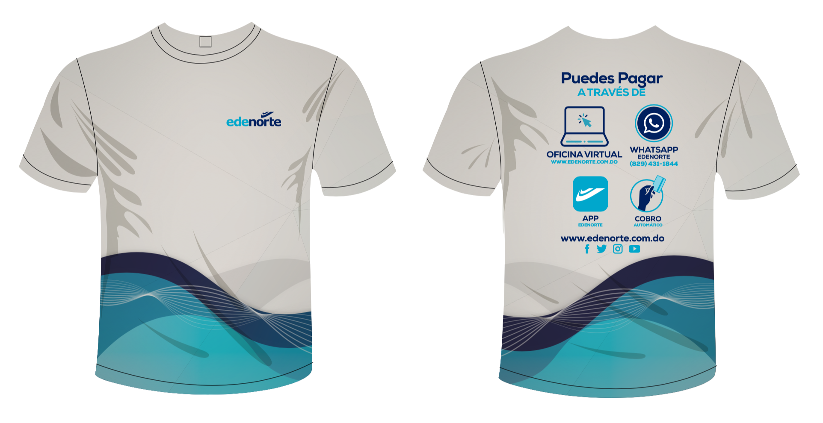

PLANILLA DE DATOS GARANTIZADOS

CAMISETA SUBLIMADA-DRY FIT |  |  |  | CÓDIGO | 2012300
 |  |  |  | FECHA REVISIÓN | 2021-11-11
 |  |  |  | ÁREA ESPECIALISTA: GERENCIA DE MERCADEO

DESCRIPCIÓN SAP: CAMISETA SUBLIMADA-DRY FIT
ITEM | DATOS | UNIDAD | PEDIDO | OFRECIDO | COMENTARIO
1 | Empresa proveedora | … | (*)
2 | Fabricante | … | (*)
3 | Marca | … | (*)
4 | Modelo | … | (*)
5 | País de origen | … | (*)
6 | Norma de fabricación y ensayos | … | N/A
7 | Embalaje | … | CAJAS QUE NO EXCEDAN PESO DE 60 LIBRAS, PALETIZADO Y FLEJADO
8 | Garantía |  | N/A
9 | Material | …
9.1 | Tela | … | Dryfit
10 | Impresión
10.1 | Tipo de Impresión | … | Sublimación
10.2 | Colores de Impresión General | … | CMYK (FullColor)
10.3 | Colores del Logo Edenorte | Pantone | 2758C y 312C
11 | Descripción | … | T-shirts impresos, sublimados según arte. Sizes a solicitud.
12 | Diseño de la Camiseta | … | Según Arte
 | *Nota
(*) A indicar por el oferente
(**) Timbrado en el material en alto o bajo relieve
 | 
 |  |  |  | Fecha de la oferta

 | Javier E. Liz H. |  |  | Nombre y firma del oferente
 | Diseñador Gráfico
COMENTARIOS:

ARTE
